Sheet1
一.基础数据
 | 直播间 |  |  |  |  |  |  |  |  |  |  |  |  |  |  |  |  | 千川 |  |  | 随心推
日期 | 总时长（分钟） | 成交额 | 人均看播时长 | 新增粉丝数 | 互动(评论)人数 | 打赏付费人数 | 观看总人数UV | 最高在线人数 | 成交件数 | 直播间展现量 | 直播间点击率 | UV价值 | 互动率（10%） | 打赏付费率（5%） | 涨粉率（7%） | 每分钟收割效率 | 每分钟成交订单数 | 消耗金额 | 直接成交金额 | 投放ROI | 消耗金额 | 直接成交金额 | 投放ROI
 |  |  |  |  |  |  |  |  |  |  | #DIV/0! | #DIV/0! | #DIV/0! | #DIV/0! | #DIV/0! | #DIV/0! | #DIV/0!

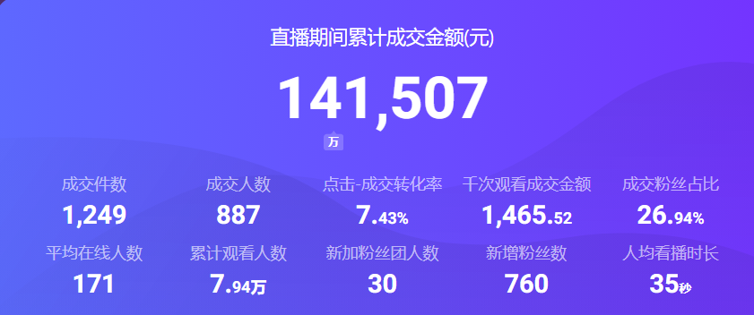
二.截图汇总
1.数据大屏主块截图

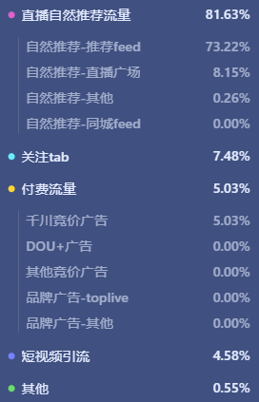
2.流量结构截图

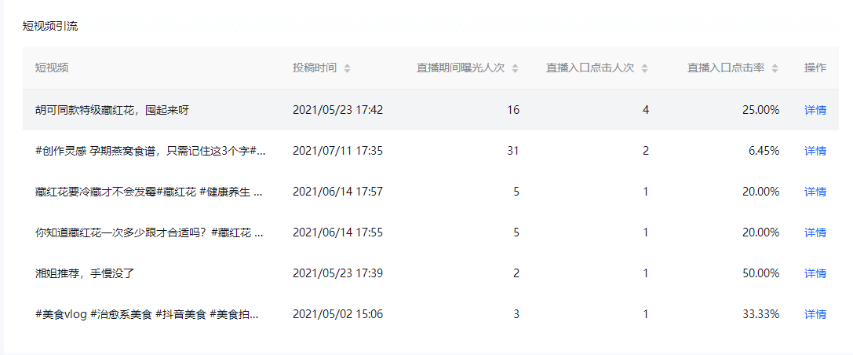
3.短视频引流截屏

三.问题汇总
大项 | 小项 | 问题思考点 | 存在的问题 |  |  | 解决方案
直播间 | 人 | 1、主播形貌，穿搭，声音，节奏； 2、助播、中控语音语调，配合节奏； 3、人群画像；
 | 货 | 1、有无爆款，福利款，主推款，利润款； 2、排品、定价、玩法； 3、库存深度、上新频率、周期；
 | 场 | 1、装修风格和谐统一？ 2、整场的吸引点？
账号 | 短视频 | 1、内容、形式、定位； 2、质量；
 | 口碑分 | 哪一项拉低了整体评分
小店 | DSR | 哪一项拉低了整体评分
客户 | 反馈 | 1、是否满意？ 2、认知差异点？

